信用交易
融资融券市场交易数据统计（20220701）

标的证券 | 融资融券余额（亿元） | 融资余额（亿元） | 融券余额（亿元） | 融资买入额（亿元） | 融资融券规模变化（亿元） | 融资余额增幅(‰) | 融券余额增幅(%)
统计数据 | 16,004.47 | 15,071.99 | 932.48 | 839.28 | -28.85 | -1.70 | -0.34
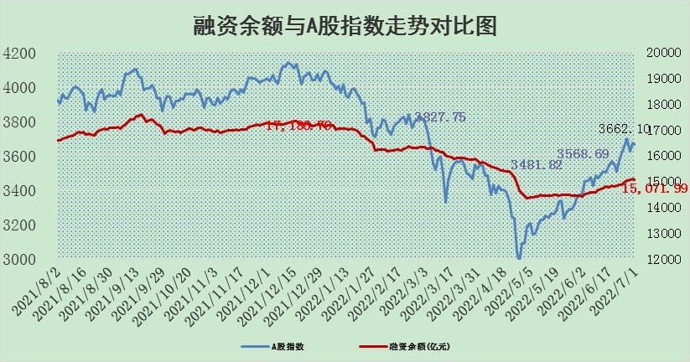

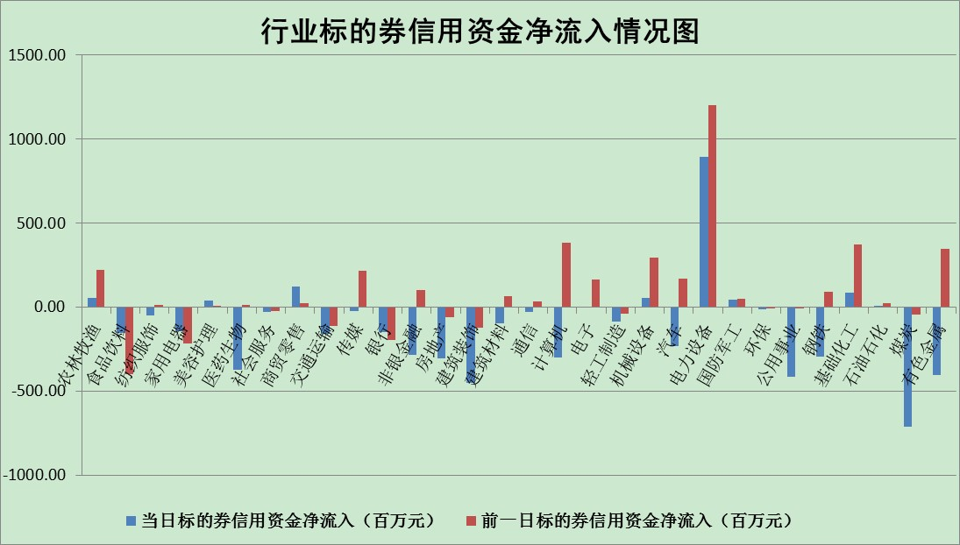

标的基金代码 | 标的基金简称 | 融资余额/市值(%) | 融资余额增幅(%) | 融资买入额/成交金额(%) | （融资余额净增额-融券余额净增额）/市值(‱) | 融券余额降幅(%) | ABS[（融资余额净增额-融券余额净增额）/市值净增额-1](%)
159902 | 华夏中小板ETF | 0.00 | 0.00 | 0.00 | 0.00 | 0.00 | 100.00
159915 | 易方达创业板ETF | 1.18 | -2.58 | 178114.75 | -2.58 | 0.98 | 97.75
159919 | 嘉实沪深300ETF | 4.98 | 0.05 | 1.71 | 1.43 | 6.16 | 103.57
159920 | 华夏恒生ETF | 103.60 | -0.17 | 28.13 | -17.22 | 0.34 | 49.17
159922 | 嘉实中证500ETF | 0.99 | -0.90 | 17.26 | 0.96 | 0.16 | 105.20
159925 | 南方沪深300ETF | 0.04 | 0.13 | 0.00 | 0.00 | 0.00 | 100.01
159928 | 消费ETF | 0.88 | 2.39 | 3.00 | 2.10 | 0.69 | 103.02
159934 | 易方达黄金ETF | 474.46 | 0.54 | 29.71 | 257.01 | 0.00 | 375.22
159939 | 全指信息技术ETF | 0.60 | -3.64 | 46.17 | -2.25 | 0.00 | 94.87
159940 | 全指金融地产ETF | 0.30 | 0.83 | 0.01 | 0.25 | 0.00 | 100.40
159995 | 半导体芯片ETF | 2.21 | 8.55 | 233.01 | 11.39 | -19.68 | 173.18
159997 | 天弘中证电子ETF | 2.34 | -5.50 | 7.74 | -12.01 | 19.15 | 58.74
159998 | 天弘中证计算机主题ETF | 0.13 | -15.89 | 0.02 | -2.53 | 0.00 | 97.69
510050 | 华夏上证50ETF | 10.76 | -0.22 | 95.09 | -1.64 | 2.19 | 98.92
510180 | 华安上证180ETF | 0.44 | -0.61 | 0.53 | -0.18 | 5.93 | 99.59
510880 | 华泰柏瑞红利ETF | 0.23 | -5.13 | 2.80 | -0.86 | 31.79 | 98.98
510900 | 易方达恒生H股ETF | 135.30 | -0.38 | 7.98 | -52.07 | 0.00 | 12.21
511010 | 5年期国债ETF | 0.00 | 0.00 | 0.00 | 0.00 | 0.00 | 100.00
511380 | 可转债及可交换债券ETF | 47.63 | -12.12 | 0.43 | -657.08 | 0.00 | 983.05
512000 | 全指证券ETF | 7.13 | 1.16 | 31.20 | 5.24 | -5.82 | 114.69
512010 | 沪深300医药卫生ETF | 4.28 | 1.80 | 37.20 | 8.88 | 8.27 | 82.67
512070 | 沪深300非银ETF | 2.62 | 0.47 | 44.47 | -0.49 | -23.28 | 98.52
512400 | 南方中证申万有色金属ETF | 0.96 | -2.74 | 1.29 | 1.79 | 8.91 | 101.80
512580 | 广发中证环保产业ETF | 0.47 | -2.01 | 0.21 | -0.81 | 0.40 | 98.34
512660 | 国泰中证军工ETF | 2.96 | 0.43 | 33.56 | 4.57 | 6.43 | 84.37
512800 | 华宝中证银行ETF | 10.70 | 1.57 | 3.99 | 11.41 | -23.02 | 112.74
512980 | 广发中证传媒ETF | 1.57 | 3.42 | 101.70 | 3.59 | -173.14 | 102.39
515030 | 华夏中证新能源汽车ETF | 1.59 | -3.73 | 25.35 | -7.16 | -2.77 | 92.28
515050 | 华夏中证5G通信主题ETF | 1.71 | -0.60 | 261.43 | -1.00 | 0.39 | 99.03
515070 | 华夏中证人工智能ETF | 1.17 | -0.16 | 0.25 | -0.19 | 0.00 | 99.06
标的股票比较指标 |  | 融资余额/流通A股市值(%) | 融资余额增幅(%) | 融资买入额/成交金额(%) | （融资余额净增额-融券余额净增额）/流通A股市值(‱) | 融券余额降幅(%) | ABS[（融资余额净增额-融券余额净增额）/流通A股市值净增额-1](%)
前十名标的个股 |  | 仁东控股 | 大连重工 | 民生银行 | 圣元环保 | 宏达矿业 | 宏达矿业
 |  | 数码科技 | 信邦制药 | 深高速 | 全志科技 | 悦达投资 | 国际实业
 |  | 中体产业 | 亿联网络 | 农业银行 | 国安达 | 华峰超纤 | 航锦科技
 |  | 全柴动力 | 上海家化 | 城市传媒 | 司尔特 | 百隆东方 | 露笑科技
 |  | 景兴纸业 | 天宸股份 | 光大银行 | 华鑫股份 | 美邦服饰 | 全柴动力
 |  | 尖峰集团 | 羚锐制药 | 海亮股份 | 天宸股份 | 维康药业 | 太阳能
 |  | 神州泰岳 | 深高速 | 重庆燃气 | 信邦制药 | 浙江东日 | 红豆股份
 |  | 蒙草生态 | 安井食品 | 富奥股份 | 大连重工 | 广日股份 | 罗牛山
 |  | 联创光电 | 三江购物 | 贵航股份 | 光环新网 | 三维通信 | 科伦药业
 |  | 大立科技 | 华鑫股份 | 绿盟科技 | 沃尔德 | 昂立教育 | 江铃汽车
后十名标的个股 |  | 宏达矿业 | 宏达矿业 | 宏达矿业 | 宏达矿业 | 浙江众成 | 华业香料
 |  | 延安必康 | 延安必康 | 延安必康 | 莱茵生物 | 华纺股份 | 双汇发展
 |  | 曙光股份 | 石基信息 | 中通客车 | 延安必康 | 江苏舜天 | 浦东建设
 |  | 龙净环保 | 迎驾贡酒 | 国盛金控 | 江淮汽车 | 乐凯胶片 | 中远海科
 |  | 中嘉博创 | 赣能股份 | 曙光股份 | 露笑科技 | 首航高科 | 一汽富维
 |  | 泰禾集团 | 通鼎互联 | 龙净环保 | 国际实业 | 航天动力 | 中通国脉
 |  | 苏宁易购 | 徐家汇 | 中嘉博创 | 劲嘉股份 | 海南海药 | 光电股份
 |  | 中信国安 | 莱茵生物 | 泰禾集团 | 北新路桥 | 模塑科技 | 祁连山
 |  | 台海核电 | 北新路桥 | 苏宁易购 | 国风塑业 | 中国天楹 | 中成股份
 |  | 当代文体 | 劲嘉股份 | 中信国安 | 云海金属 | 腾达建设 | 华神科技
说明：1.以上普通交易数据和信用交易数据皆以交易日收盘后数据为基准；2.上述标的证券总数据只计算标的证券市场总数据，不包括从标的证券中调出去标的证券数据，所以与交易所公布的总值略有不同； 3.上述行业采用申万一级行业分类；4.以上标的基金和标的个股中比较的6个指标值中：前5个（从左至右）为正向指标，值越大排名越靠前；第6个为逆向指标，值越小，排名越靠前；5.第6个指标中ABS[]表示求绝对值，其主要用于考量信用资金相对净流入对股价相对净变化的贡献程度；6.数据来源：wind，交易所。

